1. BOM
BOM LIST
EQUIPMENT : Epsilon-α |  |  |  |  |  |  |  |  |  | 검 토 |  |  | 승 인
MODEL CODE :
작 성 일 자 :
부서(팀)//작성자 : 설계팀 /

PART CODE | REV. NO | DESCRIPTION | MATERIAL | SPECIFICATION | SURFACE TREATMENT | UNIT PRICE | TOTAL PRICE | TOTAL PRICE (부가세 포함) | MAKER | QT'Y | P/O 현황 |  |  | REMARK (구매업체)
 |  |  |  |  |  |  |  |  |  |  | 1차 | 2차 | 3차
Epsilon-α Main Board | Rev4.1 | Epsilon proto type | - | 2-Layer | - | 543,833 | 3,263,000 | 3589300 | Techwell | 6

Main Board BOM | Q'ty | Reference | Size | Model | Decription |  |  | Vendor |  | 비고

 | 50 | C1,C2,C7,C8,C18,C20,C22,C23,C24,C25,C26,C28,C29,C31,C32,C33,C34,C35,C38,C39,C40,C41,C42,C43,C44,C45,C47,C48,C49,C50,C51,C52,C53,C54,C56,C57,C58,C59,C60,C64,C65,C66,C67,C68,C69,C71,C72,C73,C74,C75 |  | 100nF | CAP CER 0.1UF 25V X7R 0603
 | 1 | C3 |  | TPSC106K035 | 10µF Molded Tantalum Capacitors 35V 2312 (6032 Metric) 600mOhm
 | 1 | C4 |  | 100uF/35V | 100µF 35V Aluminum Electrolytic Capacitors Radial, Can - SMD 2000 Hrs @ 85°C
 | 2 | C6,C15 |  | 22pF | CAP CER 22PF 50V C0G 0603
 | 2 | C9,C11 |  | TPSC107K010 | 100µF Molded Tantalum Capacitors 10V 2312 (6032 Metric) 150mOhm
 | 4 | C19,C21,C27,C30 |  | 470nF | CAP CER 0.47UF 25V X7R 0603
 | 2 | C36,C37 |  | 6pF | CAP CER 6PF 50V C0G 0603
 | 6 | C46,C55,C61,C62,C63,C70 |  | 10uF | CAP CER 10UF 16V X7R 0603
 | 2 | D1,D14 |  | 1N4148WS | Diode Standard 75V 150mA Surface Mount SOD-323F |  |  | ON SEMI
 | 1 | D2 | 1608 | SDM1M40LP8-7 | DIODE SCHOTTKY 40V 1A 2DFN |  |  | DIODES
 | 1 | D3 | SOT-236 | BZT52C16T-7 | Zener Diode 16V 300mW ±6% Surface Mount SOD-523 |  |  | DIODES
 | 1 | D4 | SOT-23-3 | MBRM140T3G | Diode Schottky 40V 1A Surface Mount Powermite |  |  | ON SEMI
 | 6 | D5,D6,D7,D8,D9,D10 | SOT323 | PGB1010603 | 150V (Typ) Clamp Ipp Tvs Diode Surface Mount 0603 |  |  | LITTLEFUSE
 | 1 | D11 | 1608 | IN-S85AT5R | LED RED
 | 1 | D12 | 1608 | IN-S85AT5Y | LED YELLOW
 | 1 | D13 | 1608 | IN-S85AT5G | LED GREEN
 | 1 | F1 | 1608 | 0ZCG0075BF2B | Polymeric PTC Resettable Fuse 33V 750mA Ih Surface Mount 1812 (4532 Metric), Concave |  |  | BEL FUSE
 | 4 | J1,J9,J15,J17 | 1608 | 5267-04A | CONN HEADER VERT 4POS 2.5MM |  |  | MOLEX
 | 3 | J2,J3,J4 | 1608 | 395011016 | TERM BLOCK HDR 14POS VERT 3.5MM |  |  | MOLEX
 | 2 | J5,J6 | 1608 | 5267-09A | CONN HEADER VERT 9POS 2.5MM |  |  | MOLEX
 | 1 | J7 | 1608 | 09651616712 | CONN D-SUB PLUG 9POS VERT SLDR |  |  | HARTING
 | 1 | J8 | 1608 | 53047-0810 | CONN HEADER VERT 8POS 1.25MM |  |  | MOLEX
 | 1 | J10 | 1608 | 2895 | Battery Retainer Coin, 12.0mm 1 Cell PC Pin |  |  | KEYSTONE
 | 3 | J12,J14,J16 | 1608 | 5267-03A | CONN HEADER VERT 3POS 2.5MM |  |  | MOLEX
 | 1 | J13 | 1608 | DM3BT-DSF-PEJS | CONN MICRO SD CARD PUSH-PUSH R/A |  |  | HIROSE
 | 3 | L1,L4,L7 | 1608 | CIC21J601NE | 600 Ohms @ 100MHz 1 Power Line Ferrite Bead 0805 1A 150mOhm |  |  | SAMSUNG
 | 1 | L2 | 1608 | CDRH5D28RNP-100NC | IND-MOLDED,10µH Shielded Inductor 1.3A 54mOhm |  |  | SUMIDA
 | 2 | L5,L6 | 1608 | MMZ1608D100CTAH0 | FERRITE BEAD 10 OHM 0603 1LN |  |  | TDK
 | 4 | Q1,Q3,Q5,Q7 | 1608 | MMBT5087LT1G | Bipolar (BJT) Transistor PNP 50V 50mA 40MHz 300mW Surface Mount SOT-23-3 (TO-236) |  |  | ON SEMI
 | 4 | Q2,Q4,Q6,Q8 | 1608 | BSS84 | P-Channel 50V 130mA (Ta) 360mW (Ta) Surface Mount SOT-23-3 |  |  | ON SEMI
 | 3 | Q9,Q10,Q11 | 2012 | MUN5211T1G | Pre-Biased Bipolar Transistor (BJT) NPN - Pre-Biased 50V 100mA 202mW Surface Mount SC-70-3 (SOT323) |  |  | ON SEMI
 | 1 | R1 | 1608 | 1R | RES SMD 1 OHM 1% 1/10W 0603
 | 1 | R3 | 1608 | 61.9K | RES SMD 61.9 KOHM 1% 1/10W 0603
 | 1 | R5 |  | 806K | RES SMD 806 KOHM 1% 1/10W 0603
 | 1 | R6 | 8-SMD | 100K | RES SMD 100 KOHM 1% 1/10W 0603
 | 1 | R8 | 8-WFDFN | 20K | RES SMD 20 KOHM 1% 1/10W 0603
 | 1 | R10 | SOT-223-4 | 11.5K | RES SMD 11.5 KOHM 1% 1/10W 0603
 | 8 | R14,R16,R19,R24,R28,R30,R33,R38 | 10-MSOP | 15R | RES SMD 15 OHM 1% 1/10W 0603
 | 14 | R15,R20,R22,R27,R29,R32,R37,R41,R42,R47,R48,R53,R63,R64 | 6-VSSOP | 10K | RES SMD 10 KOHM 1% 1/10W 0603
 | 4 | R17,R25,R34,R39 | SOT-23-5 | 33K | RES SMD 33 KOHM 1% 1/10W 0603
 | 4 | R18,R23,R31,R36 | 8-VSSOP | 3.3K | RES SMD 3.3 KOHM 1% 1/10W 0603
 | 2 | R21,R35 | 201-UFBGA | 2.5K | RES SMD 2.5 KOHM 1% 1/10W 0603
 | 2 | R26,R40 | 8-VSSOP | 1.65K | RES SMD 1.65 KOHM 1% 1/10W 0603
 | 1 | R43 | 16-TSSOP | 120R | RES SMD 120 OHM 1% 1/10W 0603
 | 3 | R44,R45,R46 | SOT-23-5 | 56R | RES SMD 56 OHM 1% 1/10W 0603
 | 2 | R49,R50 | SOT23-5 | 240R | RES SMD 240 OHM 1% 1/10W 0603
 | 1 | R51 | 20-WFQFN | 100R | RES SMD 100 OHM 1% 1/10W 0603
 | 1 | R52 | 14-VQFN | 4.7R | RES SMD 4.7 OHM 1% 1/10W 0603
 | 4 | R54,R61,R62,R65 | 8-TSSOP | RNCF0805TKY250R | 250 Ohms ±0.01% 0.125W, 1/8W Chip Resistor 0805 |  |  | Stackpole Electronics Inc
 | 1 | R55 | 4-SMD | 10R | RES SMD 10 OHM 1% 1/10W 0603
 | 5 | R56,R57,R58,R59,R60 | 2-SMD | 47K | RES SMD 47 KOHM 1% 1/10W 0603
 | 1 | S1 |  | EVQ-PF006K | SWITCH TACTILE SPST-NO 0.02A 15V |  |  | PANASONIC
 | 7 | U12,U13,U14,U15,U16,U17,U18 |  | LBA710 | SSR RELAY SPST-NO/NC 1A 0-60V |  |  | IXYS
 | 1 | U1 |  | LT3505EDD | Buck Switching Regulator IC Positive Adjustable 0.78V 1 Output 1.2A 8-WFDFN Exposed Pad |  |  | Analog Devices Inc.
 | 1 | U2 |  | TLV1117-33CD | Linear Voltage Regulator IC 1 Output 800mA SOT-223-4 |  |  | TI
 | 4 | U4,U5,U8,U9 |  | XTR111AID | IC PREC VOLT-CURR CONV/TX 10MSOP |  |  | TI
 | 2 | U6,U10 |  | LTC2630AHSC | IC DAC 12BIT V-OUT SC70-6 |  |  | Analog Devices Inc.
 | 2 | U7,U11 |  | OPA348AIDBVR | IC OPAMP GP 1 CIRCUIT SOT23-5 |  |  | TI
 | 2 | U22,U24 |  | OPA2333AIDGK | Zero-Drift Amplifier 2 Circuit Rail-to-Rail 8-VSSOP |  |  | TI
 | 1 | U17 |  | STM32F407IGH6 | STM32F407IGH,STM32F407IGH6 |  |  | ST
 | 1 | U19 |  | SN65HVD72DGK | 1/1 Transceiver Half RS422, RS485 8-VSSOP |  |  | TI
 | 2 | U20,U21 |  | MAX3232CPW | 2/2 Transceiver Full RS232 16-TSSOP |  |  | TI
 | 1 | U25 |  | TPS3836K33DBVR | Supervisor Push-Pull, Totem Pole 1 Channel SOT-23-5 |  |  | TI
 | 1 | U26 |  | AD8605ARTZ | IC OPAMP GP 1 CIRCUIT SOT23-5 |  |  | Analog Devices Inc.
 | 1 | U27 |  | AD7682BCPZ | 16 Bit Analog to Digital Converter 4 Input 1 SAR 20-LFCSP-WQ (4x4) |  |  | Analog Devices Inc.
 | 1 | U28 |  | TXS0104E | Voltage Level Translator Bidirectional 1 Circuit 4Channel 24Mbps 14-VQFN (3.5x3.5) |  |  | TI
 | 1 | U29 |  | M24M01-R | EEPROM Memory IC 1Mb (128K x 8) I²C 1MHz 500ns 8-TSSO |  |  | ST
 | 1 | Y1 |  | ASEM1-25 | 25MHz XO (Standard) CMOS Oscillator 3.3V Standby |  |  | ABRACON
 | 1 | Y2 |  | ABS07-120-32.768KHZ-T | 32.768kHz ±20ppm Crystal 6pF 55 kOhms 2-SMD, |  |  | IXYS

2. 부품 배치도
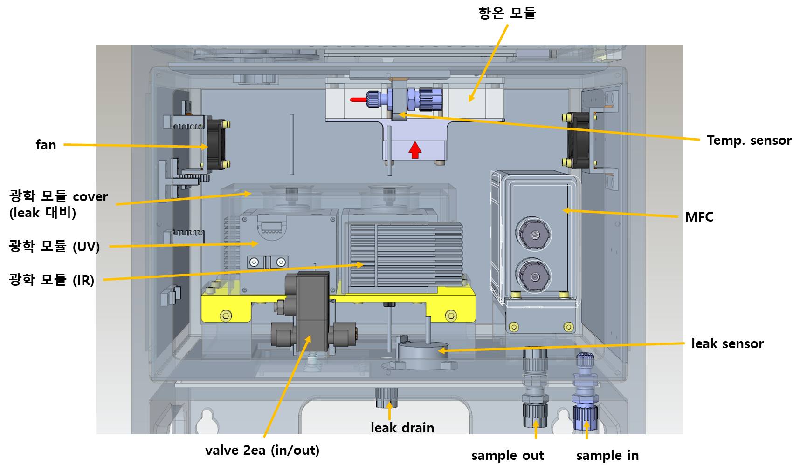
2. 부품배치도

ex) PJT : Nu-2000

3. SW 운용 시퀀스
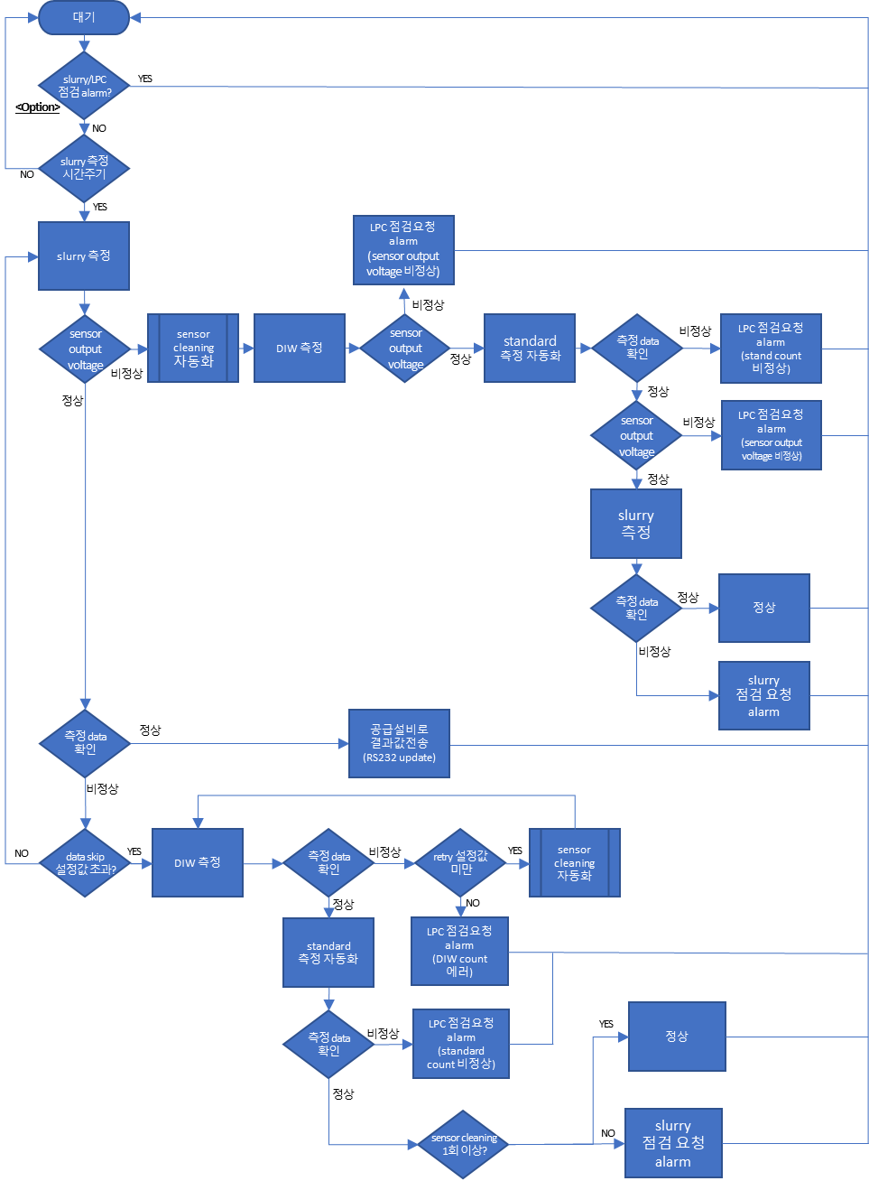
3. SW 운용 시퀀스

ex) PJT : sigma-1000

4. 설계도면(기구, 회로, 전장)
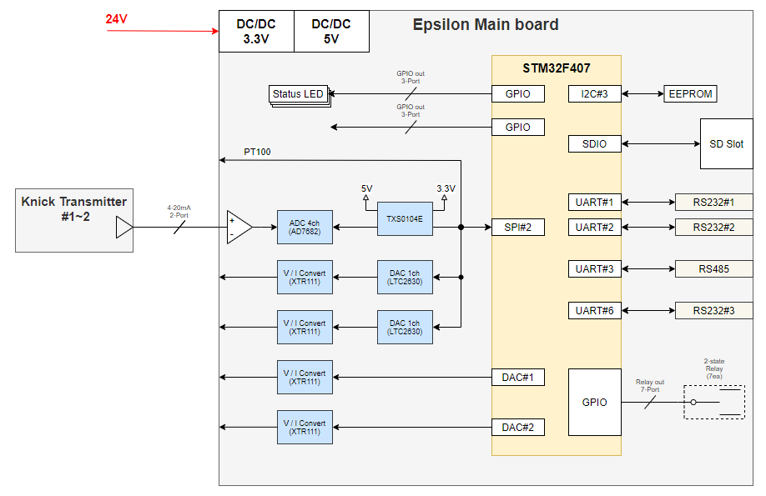
4. 설계도면 (기구, 회로, 전장)

ex) PJT : psi-3000, Nu-2000

 | - 기구

 | - 회로

5. Firmware
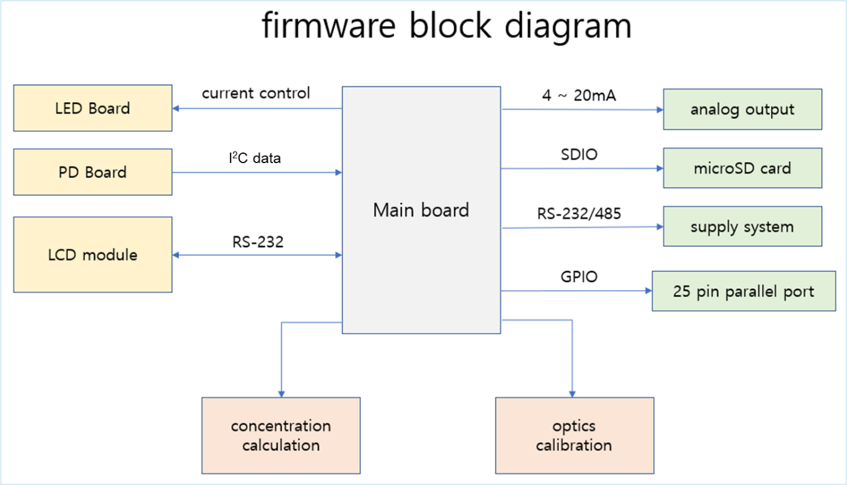
5. firmware

ex) PJT : Nu-2000

6. SW 프로그램
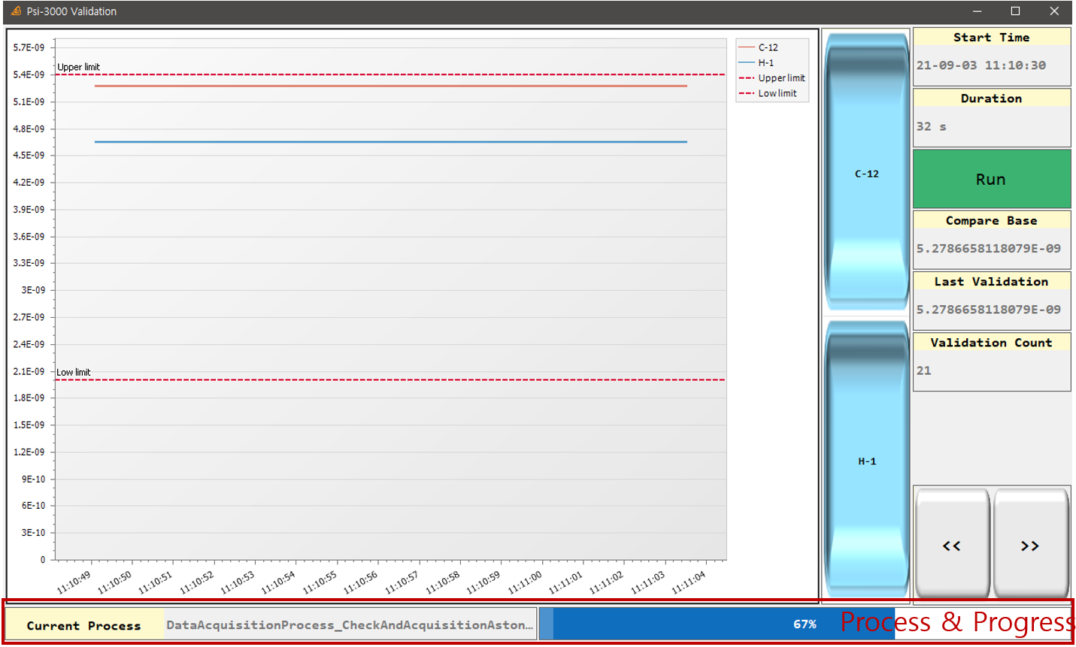
6. SW 프로그램

ex) PJT : Psi-3000 S/W 구성도

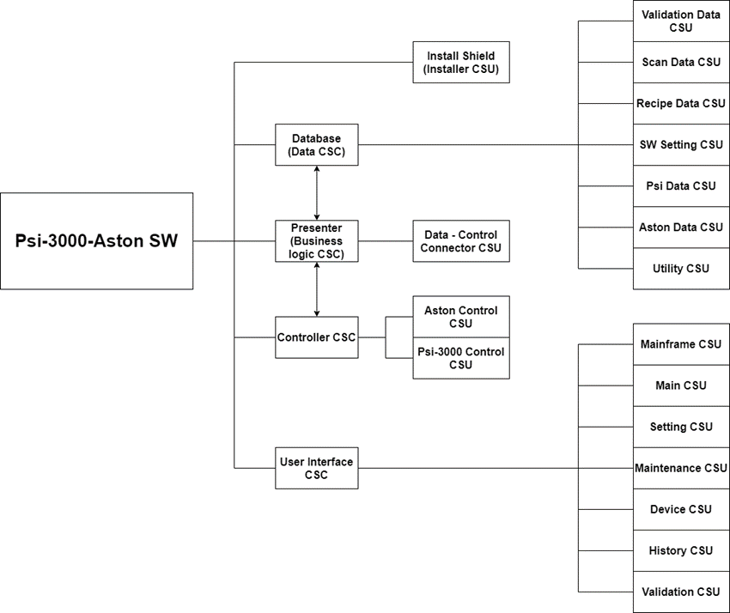

 | - UI (ex: Psi-3000)

7. 부품구매요청서
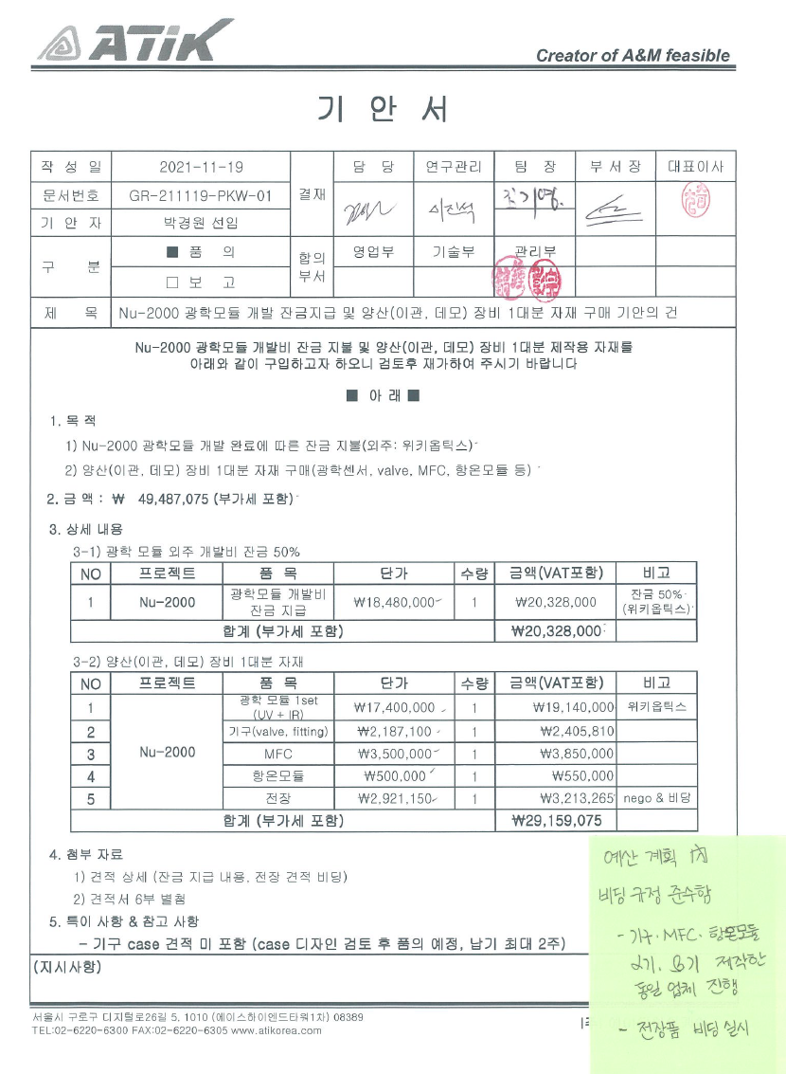
7. 부품구매요청서

ex) 기안서 대체 (ex: Nu-2000)

8. 테스트 계획서 - 보고서
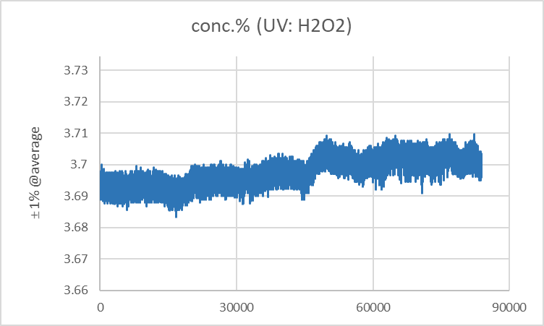
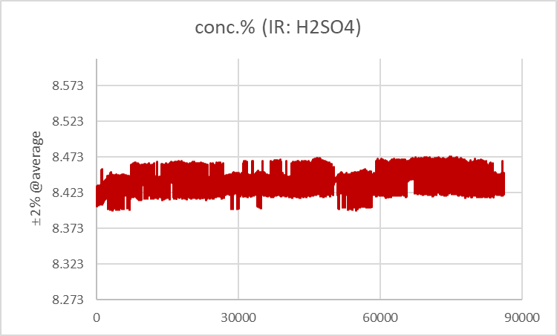
8. 테스트 계획서/보고서

ex) PJT : Nu-2000

 | - 테스트 계획서

1. 농도 detection : target concentration detect 확인 및 cal. curve 작성

Calibration : H₂O₂ 및 H₂SO₄ 농도별 샘플 제조 및 calibration curve 작성 (R² : 0.999 이상)

2. 온도 테스트 : sample/room temperature 변화 테스트
sample temperature : 20~30℃ (2℃ 간격)
room temperature(항온챔버) : 18~32℃ (2℃ 간격)
온도별 data 정리

3. 공정 테스트 : 3-1) 유량, 3-2) spike 테스트, 3-3) bubble 테스트
3-1) 유량 테스트(Flow rate) : 10 ~ 50ml/min (horiba 가동 조건)
3-2) Spike test : H₂O₂ 3.7% ± 0.3% / H₂SO₄ 8.5% ± 0.5% 개별 spike test 진행 및 반응성 확인
3-3) bubble test : bubble 주입, data 변화(hunting) 확인

4. long-term 테스트

Data 모니터링 (> 2 weeks )
재현성 확인 ( dev%, ≤ ±2%@display value)

5. 테스트 schedule
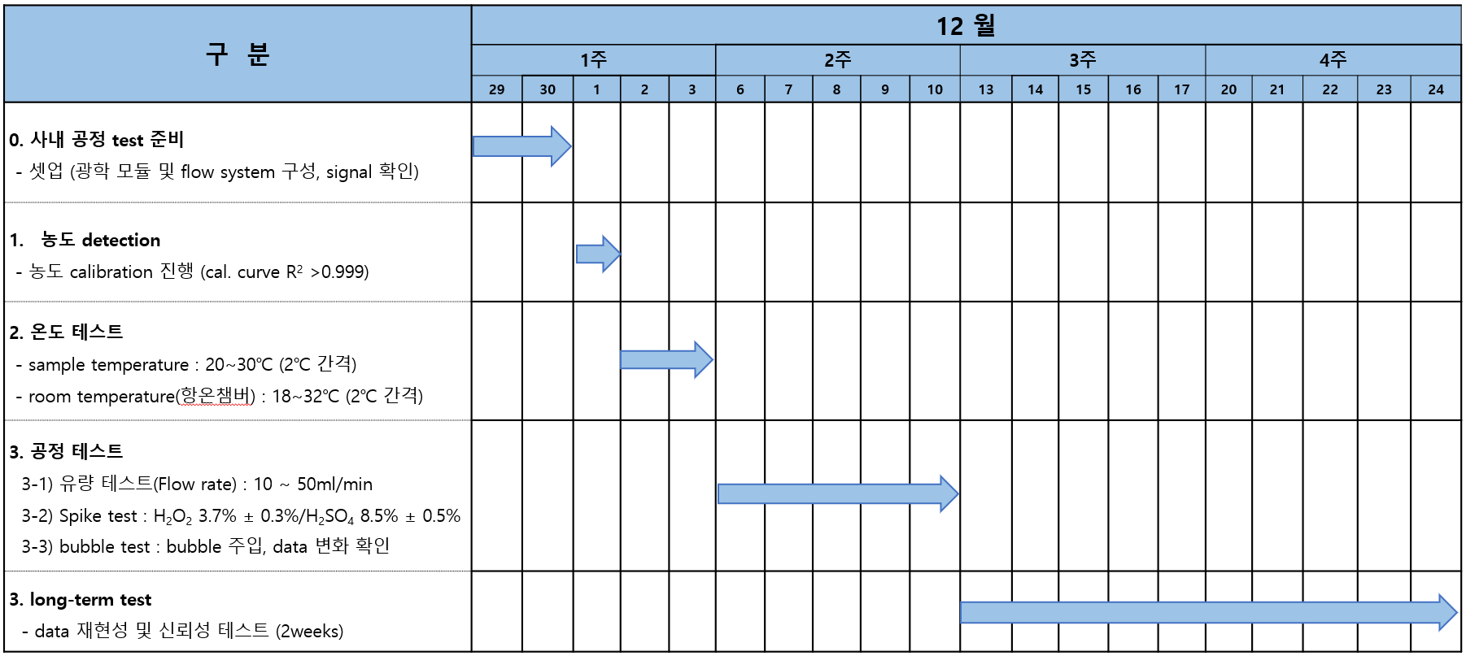

 | - 테스트 보고서

 | - long term test - air (72h)
 | : spec. in, UV : 0.0633%, IR : 0.0262% (기준 spec. : RSD UV ≤ 0.1%, IR ≤ 0.2%)
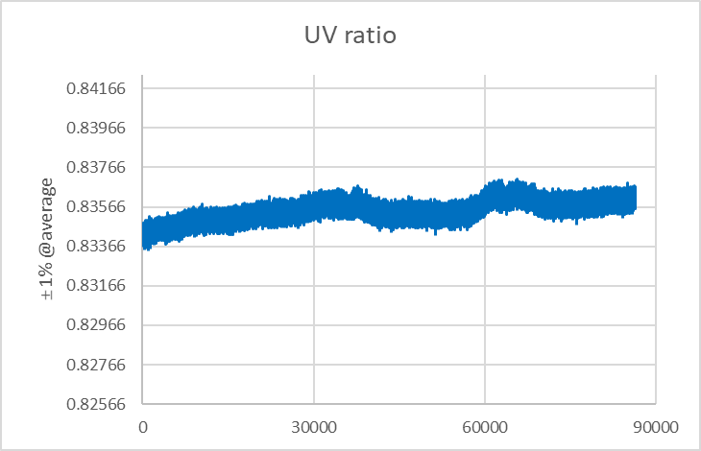
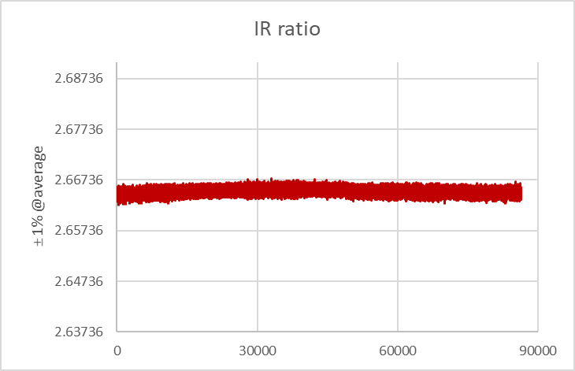

 | - long term test - DSP (72h)
 | : spec. in, UV : 0.122%, IR : 0.139% (기준 spec. : RSD UV ≤ 1%, IR ≤ 2%)

9. 회의록
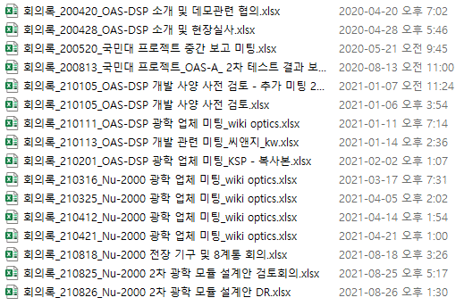
9. 회의록

ex) PJT : Nu-2000

 | No. | 회의 일자 | 회의 주제 | 참석자 | 비고

